التغطية التحصينية عام 2019م


التغطية التحصينية عام 2019م ومعدل حدوث الأمراض المستهدفة بالتحصين للأعوام الخمسة الأخيرة
Immunization Coverage in 2019G and the incidence of vaccination target diseases for the last five years.
جدول 3-1 |  |  |  |  |  |  | Table 3-1
المرض | Disease | معدل الإصابة لكل مائة ألف نسمة |  |  |  |  | التغطية بالتحصينات بين الرضع %
 |  | Incidence Rate / 100 000 population |  |  |  |  | Vaccination Coverage among infants %
 |  | 2015G | 2016G | 2017G | 2018G | 2019G | 2019G
الدفتيريا | Diphtheria | 0.013 | 0.006 | 0.003 | 0.000 | 0.000 | 97.0
السعال الديكي | Pertusis | 0.035 | 0.022 | 0.065 | 0.095 | 0.750 | 97.0
الكزاز الوليدي* | Tetanus neonatorum* | 0.002 | 0.009 | 0.009 | 0.000 | 0.000 | 97.0
شلل الأطفال | Poliomyelitis | 0.000 | 0.000 | 0.000 | 0.000 | 0.000 | 97.5
الحصبة | Measles | 0.690 | 0.390 | 1.400 | 3.460 | 2.990 | 96.5
النكاف | Mumps | 0.010 | 0.040 | 0.144 | 0.317 | 0.550 | 96.5
الحصبة الألمانية | Rubella | 0.020 | 0.180 | 0.187 | 0.159 | 0.120 | 96.5
الالتهاب الكبدي (ب) | Hepatitis B | 11.060 | 13.630 | 20.180 | 22.242 | 19.900 | 98.0
*معدل الإصابة بالكزاز الوليدي لكل 1000 مولود حي |  |  | * Incidence of tetanus neonatorum per 1000 live birth

الادرة العامة للإحصاء والمعلومات 2019م/ 1440هـ

حالات الدرن الرئوي حسب المنطقة


حالات الدرن الرئوي حسب المنطقة وفئة العمر 2019م
Pulmonary Tuberculosis by Region, Age Group, 2019G
جدول 3-7 |  |  |  |  |  |  |  |  |  |  |  |  |  |  |  |  | Table 3-7
 |  | مجموع | معدل الإصابة لكل 100000 من السكان | Age group (years) (فئة العمر(بالسنوات |  |  |  |  |  |  |  | سعودي S |  |  | غير سعودي NS
 |  | الحالات
المنطقة | Region | Total |  | <5 | 5 - < 15 | 15 - < 25 | 25 - < 35 | 35 - < 45 | 45 - < 55 | 55 - < 65 | ≥ 65 | ذكر | أنثى | المجموع | ذكر | أنثى | المجموع
 |  | cases | Incidence Rate / 100 000 population |  |  |  |  |  |  |  |  | M | F | T | M | F | T
الرياض | Riyadh | 502 | 5.80 | 9 | 7 | 72 | 155 | 75 | 63 | 52 | 69 | 194 | 67 | 261 | 173 | 68 | 241
مكة المكرمة | Makkah | 186 | 7.59 | 0 | 3 | 43 | 54 | 28 | 20 | 23 | 15 | 68 | 28 | 96 | 64 | 26 | 90
جدة | Jeddah | 704 | 14.37 | 9 | 16 | 127 | 189 | 128 | 113 | 67 | 55 | 289 | 102 | 391 | 216 | 97 | 313
الطائف | Ta`if | 38 | 2.79 | 1 | 0 | 8 | 7 | 4 | 9 | 5 | 4 | 18 | 4 | 22 | 13 | 3 | 16
المدينة المنورة | Medinah | 123 | 5.49 | 4 | 2 | 20 | 38 | 14 | 18 | 12 | 15 | 44 | 24 | 68 | 40 | 15 | 55
القصيم | Qaseem | 30 | 2.02 | 0 | 1 | 6 | 8 | 5 | 4 | 3 | 3 | 8 | 6 | 14 | 11 | 5 | 16
الشرقية | Eastern | 212 | 6.23 | 2 | 2 | 28 | 79 | 35 | 42 | 16 | 8 | 75 | 29 | 104 | 75 | 33 | 108
الأحساء | Al-Ahsa | 35 | 2.74 | 0 | 0 | 4 | 11 | 5 | 8 | 2 | 5 | 15 | 6 | 21 | 10 | 4 | 14
حفر الباطن | Hafr Al-Baten | 37 | 7.92 | 1 | 1 | 7 | 14 | 5 | 5 | 1 | 3 | 14 | 5 | 19 | 13 | 5 | 18
عسير | Aseer | 77 | 4.05 | 1 | 1 | 11 | 22 | 7 | 10 | 10 | 15 | 30 | 15 | 45 | 22 | 10 | 32
بيشة | Bishah | 8 | 1.97 | 0 | 0 | 1 | 3 | 0 | 4 | 0 | 0 | 3 | 3 | 6 | 2 | 0 | 2
تبوك | Tabouk | 25 | 2.63 | 1 | 1 | 6 | 10 |  | 3 | 2 | 2 | 7 | 7 | 14 | 7 | 4 | 11
حائل | Ha`il | 11 | 1.50 | 0 | 0 | 3 | 0 | 4 | 1 | 1 | 2 | 1 | 2 | 3 | 6 | 2 | 8
الحدود الشمالية | Northern | 14 | 3.65 | 0 | 0 | 1 | 4 | 1 | 5 | 2 | 1 | 5 | 2 | 7 | 5 | 2 | 7
جازان | Jazan | 180 | 10.99 | 1 | 2 | 42 | 61 | 22 | 25 | 15 | 12 | 69 | 22 | 91 | 63 | 26 | 89
نجران | Najran | 25 | 4.11 | 0 | 0 | 2 | 9 | 10 |  | 3 | 1 | 6 | 3 | 9 | 10 | 6 | 16
الباحة | Al-Bahah | 16 | 3.22 | 0 | 0 | 3 | 2 | 3 | 3 | 3 | 2 | 4 | 4 | 8 | 5 | 3 | 8
الجوف | Al-Jouf | 5 | 1.41 | 0 | 0 | 4 | 1 | 0 | 0 | 0 | 0 | 2 | 0 | 2 | 1 | 2 | 3
القريات | Qurayyat | 18 | 10.18 | 0 | 0 | 8 | 4 | 6 | 0 | 0 | 0 | 6 | 1 | 7 | 8 | 3 | 11
القنفذة | Qunfudah | 18 | 5.57 | 0 | 0 | 7 | 6 | 4 | 0 | 0 | 1 | 9 | 1 | 10 | 6 | 2 | 8
المجموع | Total | 2264 | 6.62 | 29 | 36 | 403 | 677 | 356 | 333 | 217 | 213 | 867 | 331 | 1198 | 750 | 316 | 1066

الإدارة العامة لإحصاء والمعلومات 2019م/ 1440هـ

شكل1
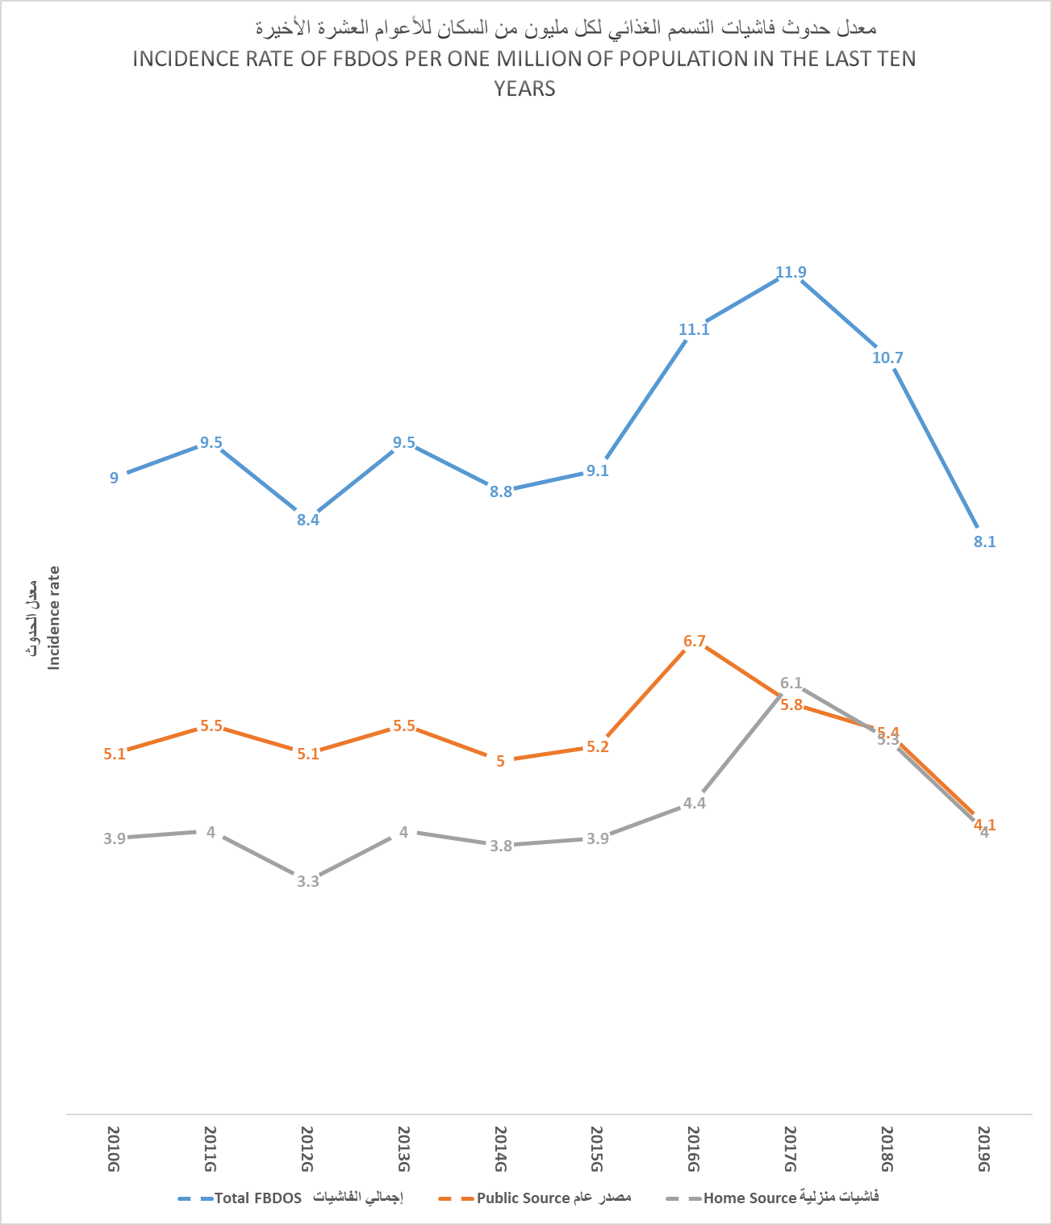

شكل2
